Sheet1
Tahap | Hasil Simulasi
Registrasi Akun | 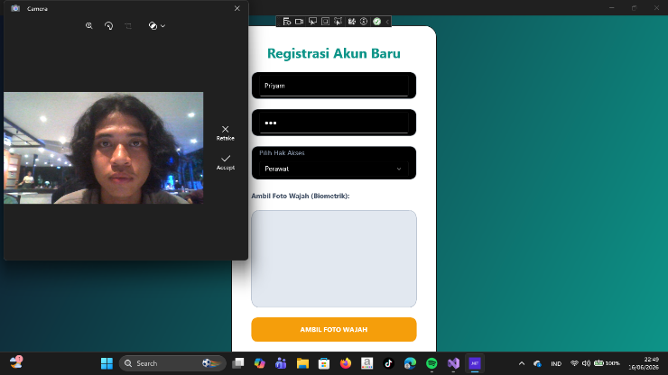
Login | 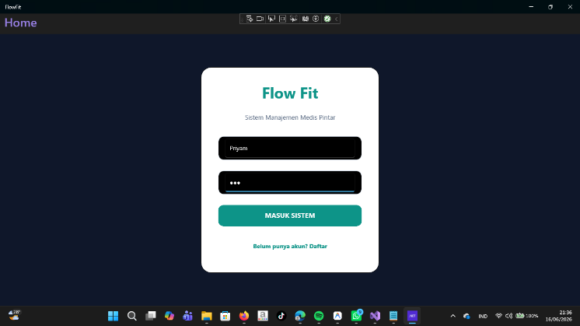
Face Verfication | 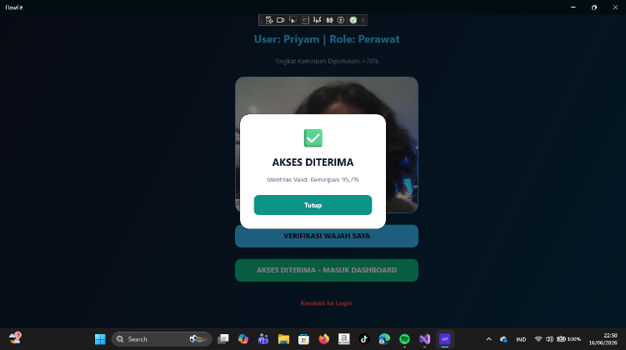
Tampilan Kondisi Stabil | 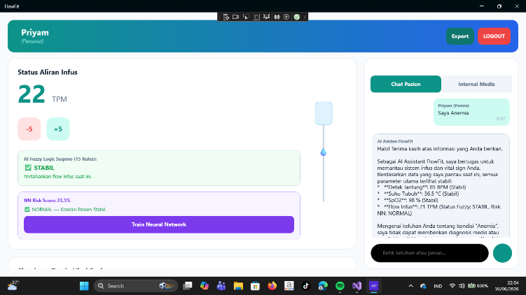
Simulasi Slider Fuzzy & NN | 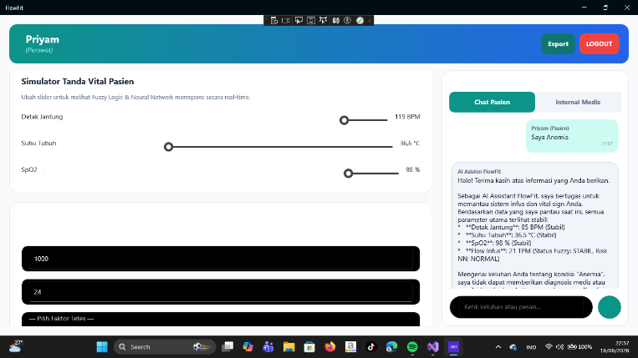
Simulasi Peringatan Waspada | 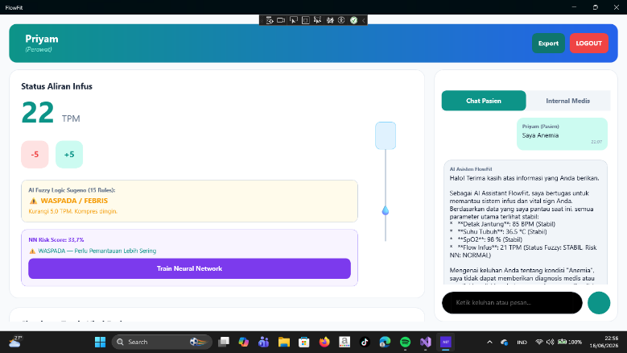
Hasil Chatbot AI | 